汚染状況一覧 (記入例)
汚染状況一覧 |  |  |  |  |  |  |  |  |  |  |  |  |  |  |  | エラーチェック
 | ※同じ特定有害物質でも超過基準項目ごとに行を分けて記入してください。
 | ※記載行が足りない場合は20番目の行をコピーして行を追加してください。 |  |  |  |  |  |  |  |  |  |  |  |  |  |  | チェック項目 | 結果
 | 連番 | 区域 | 特定有害物質の 名称 | 土壌の汚染 |  |  |  |  | 地下水の汚染 |  |  |  |  |  | 備考
❶
❷
❸
❹
 |  |  |  | 超過基準項目 | 超過 ／適合 | 最大濃度 (mg/ℓ・mg/kg) | 最大汚染深度 (m) | 汚染 区画数 (区画) | 超過基準項目 | 超過 ／適合 | 最大濃度 (mg/ℓ) | 採取深度 (m) | 超過 地点数 (地点) | 対象地境界での 地下水基準超過
 | 1 | 要対策区域 | ほう素及びその化合物 | 土壌溶出量基準 | 超過 | 2 | 5.00 | 2 | 地下水基準 | 適合 |  |  |  |  |  | 必須 | （正常）入力済み | 区域が設定していない場合は‐（ハイフン）を選択してくださ
 | 2 | 要対策区域 | ベンゼン | 第二溶出量基準 | 超過 | 0.2 | 3.00 | 1 | 第二地下水基準 | 超過 | 0.15 | GL-6m～8m | 1 | 適合 |  | 条件必須 | （正常）入力済み | 土壌（溶出か第二溶出）及び地下水（地下水か第二地下水）が基準超過の場合には、必ず「対象地境界での地下水基準超過」の超過／適合をリストより記入してください。
 | 3 | 地下水汚染拡大防止区域 | ベンゼン | 第二溶出量基準 | 超過 | 0.2 | 3.00 | 1 | 第二地下水基準 | 超過 | 0.15 | GL-6m～8m | 1 | 適合 |  | 条件必須 | （正常）入力済み
 | 4 | 要管理区域 | 鉛及びその化合物 | 土壌含有量基準 | 超過 | 200 | 2.00 | 4 |  |  |  |  |  |  |  | 条件必須 | （正常）入力済み
「第30号様式 (別紙)」では、以下のとおり「汚染状況一覧」の記載を参照して表示します
❶
❷
❸
❹
 | 5 |  |  |  |  |  |  |  |  |  |  |  |  |  |  | 条件必須 | （複数入力）未入力
 | 6 |  |  |  |  |  |  |  |  |  |  |  |  |  |  | 条件必須 | （複数入力）未入力
「第30号様式 (別紙)」（抜粋）
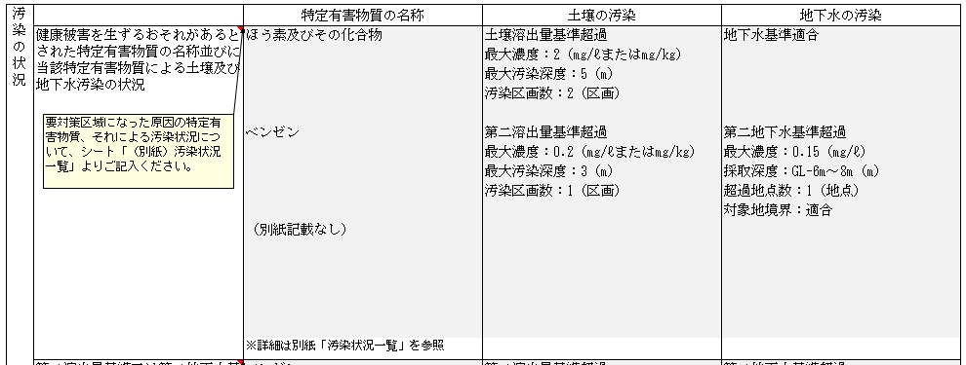
 | 7 |  |  |  |  |  |  |  |  |  |  |  |  |  |  | 条件必須 | （複数入力）未入力
 | 8 |  |  |  |  |  |  |  |  |  |  |  |  |  |  | 条件必須 | （複数入力）未入力
 | 9 |  |  |  |  |  |  |  |  |  |  |  |  |  |  | 条件必須 | （複数入力）未入力
 | 10 |  |  |  |  |  |  |  |  |  |  |  |  |  |  | 条件必須 | （複数入力）未入力
 | 11 |  |  |  |  |  |  |  |  |  |  |  |  |  |  | 条件必須 | （複数入力）未入力
 | 12 |  |  |  |  |  |  |  |  |  |  |  |  |  |  | 条件必須 | （複数入力）未入力
 | 13 |  |  |  |  |  |  |  |  |  |  |  |  |  |  | 条件必須 | （複数入力）未入力
 | 14 |  |  |  |  |  |  |  |  |  |  |  |  |  |  | 条件必須 | （複数入力）未入力
 | 15 |  |  |  |  |  |  |  |  |  |  |  |  |  |  | 条件必須 | （複数入力）未入力
 | 16 |  |  |  |  |  |  |  |  |  |  |  |  |  |  | 条件必須 | （複数入力）未入力
 | 17 |  |  |  |  |  |  |  |  |  |  |  |  |  |  | 条件必須 | （複数入力）未入力
 | 18 |  |  |  |  |  |  |  |  |  |  |  |  |  |  | 条件必須 | （複数入力）未入力
 | 19 |  |  |  |  |  |  |  |  |  |  |  |  |  |  | 条件必須 | （複数入力）未入力
 | 20 |  |  |  |  |  |  |  |  |  |  |  |  |  |  | 条件必須 | （複数入力）未入力
 | この行より上に行を追加してください。

 | （日本産業規格Ａ列４番）

